List1
N a b í d k a p r a c í
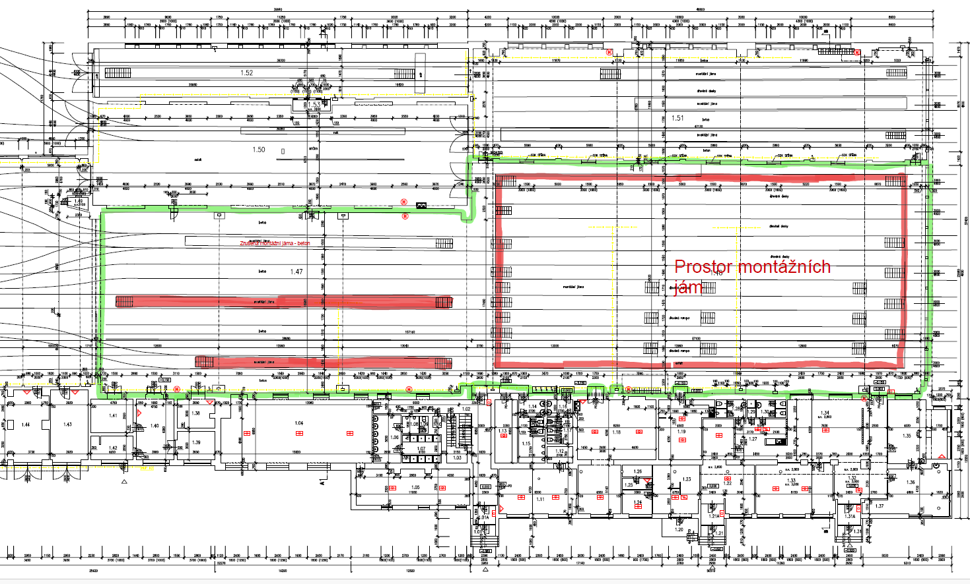

Předkládáme Vám zpracovanou nabídku prací dle Vaší poptávky ze dne

P ř e d m ě t n a b í d k y
Předmětem nabídky je oprava a provedení povrchové úpravy průmyslových podlah na akci:

„Oprava podlahy hala vozovny - vozovna Pisárky“
T e c h n i c k é ř e š e n í

Ošetření pracovních spár: |  | NE
Stávající podklad (typ, stav): |  | starý poškozený beton s blíže neurčenou stěrkou tl. 10 mm
Rovinatost stávajícího podkladu: |  | nová stěrka bude vždy kopírovat stávající podklad
Vlhkost podkladu: |  | do 4%
Tepelné zatížení: |  | nezadáno
Chemické zatížení: |  | nezadáno
Mechanické zatížení |  | chůze lidí

Pozastávka nebo bankovní garance po dobu záruky v ceně díla |  | NE

Zařízení staveniště v ceně díla: |  | NE
Splatnost faktur |  | 30 dní
Záruka za dílo: |  | 36 měsíců
Životnost podlahy: |  | je odvislá od způsobu provozu, intenzity čištění a podobně.

P r a c o v n í p o s t u p

Cena stěrky zahrnuje body dle níže uvedeného tech. postupu:
Ø Odfrézování stávající stěrky silniční frézou
Ø Ofrézování nepřístupných míst elektrickou frézou, ručně sbíjecí kladiva – cca 30 % plochy
Ø Ruční dopracování okrajů a kolem kolejí sbíjecími kladivy
Ø Přečištění plochy elektrickou frézou
Ø Otryskání plochy a vysátí
Ø Odvoz a likvidace sutí
Ø Oprava prasklin v podkladu sešití sponkami + prolití epoxidovým tmelem
Ø Provedení epoxidové penetrace CHS 474 + posyp křemičitým pískem 0,6 – 1,2 mm
Ø Lokální opravy plastbetonem nad 30 mm – 20 % plochy
Ø Provedení vyrovnávací vrstvy plastbeton tl. do 30 mm
Ø Provedení uzavíracího epoxidového tmelu
Ø Provedení PU nátěru, šedý dle RAL, protiskluzný / hladký povrch
Ø Prořez a tmelení dilatací PU tmelem – pouze šedý
Ø úklid staveniště, likvidace obalů
Ø Nosnost podkladu min. 25 MPa, odtrhová pevnost min. 1,5 N/mm2.

HMG prací: |  | max 15 dní

Rozpočet

Č.pol. | zkrácený popis |  | m.j. | Množství | jed.cena bez DPH v Kč | cena celkem bez DPH v Kč

1. | Příprava plochy
1.1. | Frézován silniční fréza |  | m2 | 930 |  | 0

1.2. | Dopracování okrajů |  | bm | 468 |  | 0

1.3. | Elektrická fréza – lokálně 30 % |  | m2 | 330 |  | 0

1.4. | Přečištění plochy frézou, otryskání, vysátí |  | m2 | 977 |  | 0

1.5. | Likvidace sutí, odvoz, skládka |  | kpl | 1 |  | 0

2. | Plastbeton, nátěr
2.1. | Plastbeton 30 mm, nátěr - systém |  | m2 | 977 |  | 0

2.2. | Likvidace nebezpečného odpadu |  | ks | 1 |  | 0

2.3. | Plastbeton opravy nad 30 mm, 20 % |  | m2 | 250 |  | 0

2.4. | Sponkování a sešití trhlin v podkladu |  | bm | 210 |  | 0

Cena celkem bez DPH v Kč: |  |  |  |  |  | 0

